Feuil1
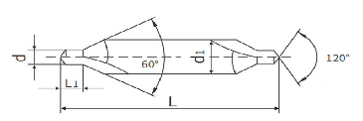

Diamètre | Diamètre de perçage | Diamètre perçage en mm | Diamètre du corps | Diamètre du corps en mm
 | d | d | d1 | d1
#00 | 0.025″ | 0,6 | 1/8 | 3 | 1 | 8 | 3.175
#0 | 1/32 | 0,8 | 1/8 | 3 | 1 | 8 | 3.175
#1 | 3/64 | 1,2 | 1/8 | 3 | 1 | 8 | 3.175
#2 | 5/64 | 2 | 3/16 | 5 | 3 | 16 | 4.7625
#3 | 7/64 | 2,8 | 1/4 | 6 | 1 | 4 | 6.35
#4 | 1/8 | 3 | 5/16 | 8 | 5 | 16 | 7.9375
#5 | 3/16 | 5 | 7/16 | 11 | 7 | 16 | 11.1125
#6 | 7/32 | 5,5 | 1/2 | 13 | 1 | 2 | 12.7
#7 | 1/4 | 6 | 5/8 | 16 | 5 | 8 | 15.875
#8 | 5/16 | 8 | 3/4 | 19 | 3 | 4 | 19.05

